상품제안서
아이리버 UVC-LED 휴대용 칫솔살균기 | 상품코드: S37075

 |  |  |  |  |  |  | 02-713-8555 | www.synergygift.co.kr
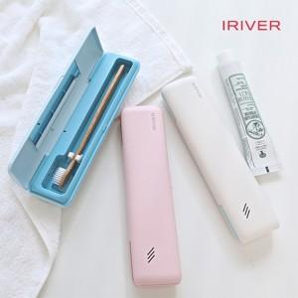

【상세/제작정보】

【인쇄/포장옵션】 | 레이저, 풀칼라 / 포장지포장

【공급단가】 | 수량 | 20~ | 100~ | 300~ | 500~ | 1,000~
*VAT별도 | 화이트 | 14,310원 | 13,460원 | 13,030원 | 12,400원 | 11,970원
 | 블루 | 14,310원 | 13,460원 | 13,030원 | 12,400원 | 11,970원
 | 핑크 | 14,310원 | 13,460원 | 13,030원 | 12,400원 | 11,970원

【상품 URL】 | https://www.synergygift.co.kr:443/src/goods_detail.php?gdno=37075

